상품제안서
팩앤롤 접이식폴딩카트 | 상품코드: S25845

 |  |  |  |  |  |  | 02-713-8555 | www.synergygift.co.kr
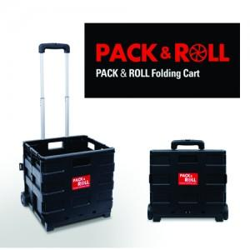

【상세/제작정보】

【인쇄/포장옵션】 | 실크, 스티커 / 포장불가능

【공급단가】 | 수량 | 50~ | 100~ | 500~ | 1,000~ | 3,000~
*VAT별도 | 중형 | 14,040원 | 13,710원 | 13,280원 | 12,630원 | 12,200원
 | 대형 | 17,290원 | 16,890원 | 16,350원 | 15,560원 | 15,020원

【상품 URL】 | https://www.synergygift.co.kr:443/src/goods_detail.php?gdno=25845

